Table 1
ESTADO DA PARAÍBA
SECRETARIA DE INFRA ESTRUTURA
BOLETIM DE MEDIÇÃO
 |  |  |  |  |  |  | BM06 |  |  | VALOR DA MEDIÇÃO (R$)
 |  |  |  |  |  |  |  |  |  | R$14,822.47
Unidade Administrativa: Secret. de Desenvolv. Urbano e Controle Ambiental |  | Ordem de Serviço: |  | 003/2020 | 2020-07-01 |  |  |  |  |  |  |  |  | 2021-02-26
Medição: | BM06 | Tomada de Preço |  | 004/2020 | Contrato: | 0095/2020-CPL |  |  | Prazo da Obra: |  |  | 180 | dias | 2021-02-11
Obra: | PAVIMENTAÇÃO EM PARALELEPÍPEDOS E DRENAGENS EM DIVERSAS RUAS DE ITABAIANA-PB (BAIRRO AÇUDE DA PEDRAS) |  |  |  |  |  |  |  | Prazo decorrido: |  |  | 165 | dias | 15
Serviço Medido: CALÇADAS E RAMPAS. |  |  |  |  |  |  |  |  | Valor do Contrato: |  |  | R$186,278.71
 |  |  |  |  |  |  |  |  | Valor Acumulado das Medições: |  |  | R$176,652.98
Firma: | GUSTAVO ULISSES DA LUZ BARROS - EPP |  |  | Período: | 2020-12-23 | 2021-02-10 |  |  | Saldo do Contrato : |  |  | R$9,732.57
ITEM | DISCRIMINAÇÃO | UND. | QUANTIDADES |  |  |  |  | Preço Unitário | VALORES (R$)
 |  |  | Contratado | Soma Med. Ant. | No período | TOTAL | SALDO |  | Contratado | Soma Med.Ant. | No período | TOTAL | SALDO
 | I - RUA PAULO AFONSO
1.0 | SERVIÇOS PRELIMINARES |  |  |  |  |  |  |  | R$ 3,546.79 | R$ 3,546.79 | R$ 0.00 | R$ 3,546.79 | R$ 0.00
1.1 | Placa de Obra em chapa de aço galvanizado (4,00X2,00m) | m² | 8.00 | 8.00 | 0.00 | 8.00 | 0.00 | 404.81 | 3238.48 | 3238.48 | 0.00 | 3238.48 | 0.00
1.2 | Serviços topográficos para pavimentação, inclusive nota de serviço, acompanhamento e greide | m² | 1027.71 | 1027.71 | 0.00 | 1027.71 | 0.00 | 0.30 | 308.31 | 308.31 | 0.00 | 308.31 | 0.00
2.0 | SERVIÇOS DE TERRAPLENAGEM |  |  |  |  |  |  |  | R$ 1,366.85 | R$ 1,366.85 | R$ 0.00 | R$ 1,366.85 | R$ 0.00
2.1 | Regularização e compactação de subleito até 20cm de espessura | m² | 1027.71 | 1027.71 | 0.00 | 1027.71 | 0.00 | 1.33 | 1366.85 | 1366.85 | 0.00 | 1366.85 | 0.00
3.0 | PAVIMENTAÇÃO |  |  |  |  |  |  |  | R$ 11,985.66 | R$ 11,985.66 | R$ 0.00 | R$ 11,985.66 | R$ 0.00
3.1 | Assentamento de guia (MEIO-FIO) em trecho reto, confeccionada em concreto pré-fabricado, dimensões 100x15x13x30 cm (comprimento x base inferior x base superior x altura), para vias urbanas (uso viário). | m | 380.86 | 380.86 | 0.00 | 380.86 | 0.00 | 31.47 | 11985.66 | 11985.66 | 0.00 | 11985.66 | 0.00
4.0 | OBRAS DE ARTE CORRENTE |  |  |  |  |  |  |  | R$ 59,688.44 | R$ 56,328.85 | R$ 1,903.07 | R$ 58,231.92 | R$ 1,456.52
4.1 | Escavação vertical a céu aberto, incluindo carga, descarta e transporte em solo de 1a categoria com escavadeira hidráulica (caçmaba: 0,8m³ / 111 HP), frota de 2 caminhões basculantes de 18m³, DMT de 0,8 km e velocidade média 14 Km/h | m³ | 2.34 |  |  |  | 2.34 | 6.57 | 15.37 |  |  |  | 15.37
4.2 | Colchão de areia | m³ | 0.40 |  |  |  | 0.40 | 87.06 | 34.82 |  |  |  | 34.82
 | Reaterro mecanizado de vala com escavadeira hidráulica (capacidade da caçamba: 0,8 m³ / potência: 111 hp), largura de 1,50 a 2,50 m, profundidade até 1,50 m , com solo (sem substituição) de 1ª categoria em locais com alto nível de interferência | m³ | 0.18 |  |  |  | 0.18 | 12.76 | 2.30 |  |  |  | 2.30
4.4 | Boca de lobo em alvenaria tijolo maciço, revestida com argamassa de cimento e areia 1:3.(1,40M) | UND. | 2.00 |  | 1.00 | 1.00 | 1.00 | 770.95 | 1541.90 |  | 770.95 | 770.95 | 770.95
4.5 | Tubo de concreto para redes coletoras de águas pluviais, diametro 400 mm, junta rígida - fornecimento e assentamento | m | 5.00 |  | 1.00 | 1.00 | 4.00 | 134.07 | 670.35 |  | 134.07 | 134.07 | 536.28
4.6 | Revestimento em paralelepípedo inc. colchão areia | m² | 1027.71 | 1027.71 | 0.00 | 1027.71 | 0.00 | 43.36 | 44561.51 | 44561.51 | 0.00 | 44561.51 | 0.00
4.7 | Execução de passeio (calçada) ou piso de concreto com concreto moldado in loco, acabamento convencional. | m³ | 23.06 | 21.23 | 1.83 | 23.06 | 0.00 | 545.38 | 12576.46 | 11578.42 | 998.05 | 12576.47 | -0.01
4.8 | Fornecimento e aplicação de meio fio em pedra granítica | m | 20.66 | 13.66 | 0.00 | 13.66 | 7.00 | 13.83 | 285.73 | 188.92 | 0.00 | 188.92 | 96.81
5.0 | RAMPA DE ACESSIBILIDADE |  |  |  |  |  |  |  | R$ 6,761.02 | R$ 1,172.93 | R$ 1,185.73 | R$ 2,358.66 | R$ 4,402.36
5.1 | Concreto FCK = 15MPA, traço 1:3, 4:3, 5 (cimento/ areia média/ brita 1) - preparo mecânico com betoneira 400 L. AF_07/2016 | m³ | 3.04 | 3.04 | 0.00 | 3.04 | 0.00 | 288.68 | 877.59 | 877.59 | 0.00 | 877.59 | 0.00
5.2 | Lacamento/aplicação manual de concreto em fundações | m³ | 3.04 | 3.04 | 0.00 | 3.04 | 0.00 | 97.15 | 295.34 | 295.34 | 0.00 | 295.34 | 0.00
5.3 | Piso podotátil em placa ciméntica, assentado com argamassa em rapa do passeio público, dimensões 25x25 cm. | m² | 84.20 | - | 6.68 | 6.68 | 77.52 | 56.79 | 4781.72 | - | 379.36 | 379.36 | 4402.36
5.4 | Pintura acrilica em piso cimentado duas demãos | m² | 43.47 | - | 43.47 | 43.47 | 0.00 | 18.55 | 806.37 | - | 806.37 | 806.37 | 0.00
6.0 | DIVERSOS |  |  |  |  |  |  |  | R$ 1,221.87 | R$ 0.00 | R$ 1,221.87 | R$ 1,221.87 | R$ 0.00
6.1 | Placa esmaltada para identificação NR de rua, dimensões 45x25cm | UND. | 2.00 | - | 2.00 | 2.00 | 0.00 | 96.40 | 192.80 | - | 192.80 | 192.80 | 0.00
6.2 | Caiação em meio fio | m² | 95.22 |  | 95.22 | 95.22 | 0.00 | 3.34 | 318.03 |  | 318.03 | 318.03 | 0.00
6.3 | Limpeza final da obra (varrição e remoção de entulhos) | m² | 1481.33 |  | 1481.33 | 1481.33 | 0.00 | 0.48 | 711.04 |  | 711.04 | 711.04 | 0.00
 | SUB-TOTAL DA RUA PAULO AFONSO |  |  |  |  |  |  |  | R$84,570.63 | R$74,401.08 | R$4,310.67 | R$78,711.75 | R$5,858.88 |  | R$ 5,858.88

 | II - RUA ALVANIZA FERNANDES
1.0 | SERVIÇOS PRELIMINARES |  |  |  |  |  |  |  | R$ 114.26 | R$ 114.26 | R$ 0.00 | R$ 114.26 | R$ 0.00
1.1 | Serviços topográficos para pavimentação, inclusive nota de serviço, acompanhamento e greide | m² | 380.87 | 380.87 | 0.00 | 380.87 | 0.00 | 0.30 | 114.26 | 114.26 | 0 | 114.26 | 0.00
2.0 | SERVIÇOS DE TERRAPLENAGEM |  |  |  |  |  |  |  | R$ 506.56 | R$ 506.56 | R$ 0.00 | R$ 506.56 | R$ 0.00
2.1 | Regularização e compactação de subleito até 20cm de espessura | m² | 380.87 | 380.87 | 0.00 | 380.87 | 0.00 | 1.33 | 506.56 | 506.56 | 0 | 506.56 | 0.00
3.0 | PAVIMENTAÇÃO |  |  |  |  |  |  |  | R$ 21,453.50 | R$ 21,044.46 | R$ 409.04 | R$ 21,453.50 | R$ 0.00
3.1 | Assentamento de guia (MEIO-FIO) em trecho reto, confeccionada em concreto pré-fabricado, dimensões 100x15x13x30 cm (comprimento x base inferior x base superior x altura), para vias urbanas (uso viário). | m | 139.55 | 139.55 | 0.00 | 139.55 | 0.00 | 31.47 | 4391.64 | 4391.64 | 0.00 | 4391.64 | 0.00
3.2 | Revestimento em paralelepípedo inc. colchão areia | m² | 380.87 | 380.87 | 0.00 | 380.87 | 0.00 | 43.36 | 16514.52 | 16514.52 | 0.00 | 16514.52 | 0.00
3.3 | Execução de passeio (calçada) ou piso de concreto com concreto moldado in loco, acabamento convencional. | m³ | 0.75 |  | 0.75 | 0.75 | 0.00 | 545.38 | 409.04 | 0.00 | 409.04 | 409.04 | 0.00
3.4 | Fornecimento e aplicação de meio fio em pedra granítica | m | 10.00 | 10.00 | 0.00 | 10.00 | 0.00 | 13.83 | 138.30 | 138.30 | 0.00 | 138.30 | 0.00
4.0 | RAMPA DE ACESSO |  |  |  |  |  |  |  | R$ 902.11 | R$ 0.00 | R$ 380.91 | R$ 380.91 | R$ 521.20
4.1 | Concreto FCK = 15MPA, traço 1:3, 4:3, 5 (cimento/ areia média/ brita 1) - preparo mecânico com betoneira 400 L. AF_07/2016 | m³ | 1.01 | - | 0.51 | 0.51 | 0.51 | 288.68 | 291.57 | - | 145.78 | 145.78 | 145.79
4.2 | Lacamento/aplicação manual de concreto em fundações | m³ | 1.01 | - | 0.51 | 0.51 | 0.51 | 97.15 | 98.12 | - | 49.06 | 49.06 | 49.06
4.3 | Piso podotátil em placa ciméntica, assentado com argamassa em rapa do passeio público, dimensões 25x25 cm. | m² | 4.29 | - | 0.91 | 0.91 | 3.38 | 56.79 | 243.63 | - | 51.68 | 51.68 | 191.95
4.4 | Pintura acrilica em piso cimentado duas demãos | m² | 14.49 | - | 7.25 | 7.25 | 7.25 | 18.55 | 268.79 | - | 134.39 | 134.39 | 134.40
5.0 | DIVERSOS |  |  |  |  |  |  |  | R$ 577.69 | R$ 0.00 | R$ 577.69 | R$ 577.69 | R$ 0.00
5.1 | Placa esmaltada para identificação NR de rua, dimensões 45x25cm | UND. | 2.00 | - | 2.00 | 2.00 | 0.00 | 96.40 | 192.80 | - | 192.80 | 192.80 | 0.00
5.2 | Caiação em meio fio | m² | 34.89 |  | 34.89 | 34.89 | 0.00 | 3.34 | 116.53 |  | 116.53 | 116.53 | 0.00
5.3 | Limpeza final da obra (varrição e remoção de entulhos) | m² | 559.09 |  | 559.09 | 559.09 | 0.00 | 0.48 | 268.36 |  | 268.36 | 268.36 | 0.00
 | SUB-TOTAL DA ALVANIZE FERNANDES |  |  |  |  |  |  |  | R$23,554.12 | R$21,665.28 | R$1,367.64 | R$23,032.92 | R$521.20 | R$ 521.20

 | III - RUA 7 DE NOVEMBRO
1.0 | SERVIÇOS PRELIMINARES |  |  |  |  |  |  |  | R$ 174.71 | R$ 174.71 | R$ 0.00 | R$ 174.71 | R$ 0.00
1.1 | Serviços topográficos para pavimentação, inclusive nota de serviço, acompanhamento e greide | m² | 582.35 | 582.35 | 0.00 | 582.35 | 0.00 | 0.30 | 174.71 | 174.71 | 0 | 174.71 | 0.00
2.0 | SERVIÇOS DE TERRAPLENAGEM |  |  |  |  |  |  |  | R$ 774.53 | R$ 774.53 | R$ 0.00 | R$ 774.53 | R$ 0.00
2.1 | Regularização e compactação de subleito até 20cm de espessura | m² | 582.35 | 582.35 | 0 | 582.35 | 0.00 | 1.33 | 774.53 | 774.53 | 0 | 774.53 | 0.00
3.0 | PAVIMENTAÇÃO |  |  |  |  |  |  |  | R$ 40,825.92 | R$ 32,857.92 | R$ 5,764.67 | R$ 40,825.92 | R$ 0.00
3.1 | Assentamento de guia (MEIO-FIO) em trecho reto, confeccionada em concreto pré-fabricado, dimensões 100x15x13x30 cm (comprimento x base inferior x base superior x altura), para vias urbanas (uso viário). | m | 232.94 | 232.94 | 0.00 | 232.94 | 0.00 | 31.47 | 7330.62 | 7330.62 | 0.00 | 7330.62 | 0.00
3.2 | Revestimento em paralelepípedo inc. colchão areia | m² | 582.35 | 582.35 | 0.00 | 582.35 | 0.00 | 43.36 | 25250.70 | 25250.7 | 0.00 | 25250.70 | 0.00
3.3 | Execução de passeio (calçada) ou piso de concreto com concreto moldado in loco, acabamento convencional. | m³ | 14.61 | 4.04 | 10.57 | 14.61 | 0.00 | 545.38 | 7968.00 |  | 5764.67 | 7968.00 | 0.00
3.4 | Fornecimento e aplicação de meio fio em pedra granítica | m | 20.00 | 20.00 | 0.00 | 20.00 | 0.00 | 13.83 | 276.60 | 276.6 | 0.00 | 276.60 | 0.00
4.0 | RAMPA DE ACESSIBILIDADE |  |  |  |  |  |  |  | R$ 4,328.41 | R$ 0.00 | R$ 1,525.25 | R$ 1,525.25 | R$ 2,803.16
4.1 | Concreto FCK = 15MPA, traço 1:3, 4:3, 5 (cimento/ areia média/ brita 1) - preparo mecânico com betoneira 400 L. AF_07/2016 | m³ | 2.03 | - | 2.03 | 2.03 | 0.00 | 288.68 | 586.02 | - | 586.02 | 586.02 | 0.00
4.2 | Lacamento/aplicação manual de concreto em fundações | m³ | 2.03 | - | 2.03 | 2.03 | 0.00 | 97.15 | 197.21 | - | 197.21 | 197.21 | 0.00
4.3 | Piso podotátil em placa ciméntica, assentado com argamassa em rapa do passeio público, dimensões 25x25 cm. | m² | 52.96 | - | 3.6 | 3.60 | 49.36 | 56.79 | 3007.60 | - | 204.44 | 204.44 | 2803.16
4.4 | Pintura acrilica em piso cimentado duas demãos | m² | 28.98 | - | 28.98 | 28.98 | 0.00 | 18.55 | 537.58 | - | 537.58 | 537.58 | 0.00
5.0 | DIVERSOS |  |  |  |  |  |  |  | R$ 801.02 | R$ 0.00 | R$ 801.02 | R$ 801.02 | R$ 0.00
5.1 | Placa esmaltada para identificação NR de rua, dimensões 45x25cm | UND. | 2.00 | - | 2.00 | 2.00 | 0.00 | 96.40 | 192.80 | - | 192.80 | 192.8 | 0.00
5.2 | Caiação em meio fio | m² | 58.24 |  | 58.24 | 58.24 | 0.00 | 3.34 | 194.52 |  | 194.52 | 194.52 | 0.00
5.3 | Limpeza final da obra (varrição e remoção de entulhos) | m² | 861.88 |  | 861.88 | 861.88 | 0.00 | 0.48 | 413.70 |  | 413.70 | 413.7 | 0.00
6.0 | SINALIZAÇÃO VIÁRIA |  |  |  |  |  |  |  | R$ 335.68 | R$ 0.00 | R$ 335.68 | R$ 335.68 | R$ 0.00
6.1 | Confecção de placa de aço n° 16 galvanizada, com película retrorreflexiva tipo I + III | m² | 1.20 | - | 1.20 | 1.20 | 0.00 | 178.07 | 213.68 | - | 213.68 | 213.68 | 0.00
6.2 | Fornecimento e implantação de suporte e travessa para placa de sinalização em madeira de lei tratada 8 x 8 cm | UND. | 2.00 |  | 2.00 | 2.00 | 0.00 | 61.00 | 122.00 |  | 122.00 | 122.00 | 0.00
 | SUB-TOTAL DA RUA 7 DE NOVEMBRO |  |  |  |  |  |  |  | R$47,240.27 | R$33,807.16 | R$8,426.62 | R$44,437.11 | R$2,803.16

 | IV - BAIRRO DE CAMPO GRANDE (BECO 01)
1.0 | SERVIÇOS PRELIMINARES |  |  |  |  |  |  |  | R$ 93.12 | R$ 0.00 | R$ 0.00 | R$ 93.12 | R$ 0.00
1.1 | Serviços topográficos para pavimentação, inclusive nota de serviço, acompanhamento e greide | m² | 310.40 | 310.40 | 0.00 | 310.40 | 0.00 | 0.30 | 93.12 |  | 0 | 93.12 | 0.00
2.0 | SERVIÇOS DE TERRAPLENAGEM |  |  |  |  |  |  |  | R$ 412.83 | R$ 0.00 | R$ 0.00 | R$ 412.83 | R$ 0.00
2.1 | Regularização e compactação de subleito até 20cm de espessura | m² | 310.40 | 310.40 | 0.00 | 310.40 | 0.00 | 1.33 | 412.83 | - | 0 | 412.83 | 0.00
3.0 | PAVIMENTAÇÃO |  |  |  |  |  |  |  | R$ 16,600.04 | R$ 0.00 | R$ 0.00 | R$ 16,600.04 | R$ 0.00
3.1 | Assentamento de guia (MEIO-FIO) em trecho reto, confeccionada em concreto pré-fabricado, dimensões 100x15x13x30 cm (comprimento x base inferior x base superior x altura), para vias urbanas (uso viário). | m | 97.00 | 97.00 | 0.00 | 97.00 | 0.00 | 31.47 | 3052.59 | - | 0.00 | 3052.59 | 0.00
3.2 | Revestimento em paralelepípedo inc. colchão areia | m² | 310.40 | 310.4 | 0.00 | 310.40 | 0.00 | 43.36 | 13458.94 |  | 0.00 | 13458.94 | 0.00
3.4 | Fornecimento e aplicação de meio fio em pedra granítica | m | 6.40 | 6.4 | 0.00 | 6.40 | 0.00 | 13.83 | 88.51 |  | 0.00 | 88.51 | 0.00
4.0 | DIVERSOS |  |  |  |  |  |  |  | R$ 422.79 | R$ 0.00 | R$ 245.39 | R$ 245.39 | R$ 177.40
4.1 | Placa esmaltada para identificação NR de rua, dimensões 45x25cm | UND. | 2.00 | - | 1.00 | 1.00 | 1.00 | 96.40 | 192.80 | - | 96.40 | 96.40 | 96.40
4.2 | Caiação em meio fio | m² | 24.25 |  |  | 0.00 | 24.25 | 3.34 | 81.00 |  |  | 0.00 | 81.00
4.3 | Limpeza final da obra (varrição e remoção de entulhos) | m² | 310.40 |  | 310.40 | 310.40 | 0.00 | 0.48 | 148.99 |  | 148.99 | 148.99 | 0.00
5.0 | SINALIZAÇÃO VIÁRIA |  |  |  |  |  |  |  | R$ 61.00 | R$ 0.00 | R$ 167.84 | R$ 167.84 | R$ 0.00
5.1 | Confecção de placa de aço n° 16 galvanizada, com película retrorreflexiva tipo I + III | m² | 0.60 | - | 0.60 | 0.60 | 0.00 | 178.07 | 106.84 | - | 106.84 | 106.84 | 0.00
5.2 | Fornecimento e implantação de suporte e travessa para placa de sinalização em madeira de lei tratada 8 x 8 cm | UND. | 1.00 |  | 1.00 | 1.00 | 0.00 | 61.00 | 61.00 |  | 61.00 | 61.00 | 0.00
 | SUB-TOTAL DO BAIRRO DE CAMPO GRANDE (BECO 01) |  |  |  |  |  |  |  | R$17,589.78 | R$0.00 | R$413.23 | R$17,519.22 | R$177.40

 | V - BAIRRO CAMPO GRANDE (BECO 02)
1.0 | SERVIÇOS PRELIMINARES |  |  |  |  |  |  |  | R$ 63.17 | R$ 63.17 | R$ 0.00 | R$ 63.17 | R$ 0.00
1.1 | Serviços topográficos para pavimentação, inclusive nota de serviço, acompanhamento e greide | m² | 210.57 | 210.57 | 0.00 | 210.57 | 0.00 | 0.30 | 63.17 | 63.17 | 0 | 63.17 | 0.00
2.0 | SERVIÇOS DE TERRAPLENAGEM |  |  |  |  |  |  |  | R$ 280.06 | R$ 280.06 | R$ 0.00 | R$ 280.06 | R$ 0.00
2.1 | Regularização e compactação de subleito até 20cm de espessura | m² | 210.57 | 210.57 | 0.00 | 210.57 | 0.00 | 1.33 | 280.06 | 280.06 | 0 | 280.06 | 0.00
3.0 | PAVIMENTAÇÃO |  |  |  |  |  |  |  | R$ 12,304.44 | R$ 12,304.44 | R$ 0.00 | R$ 12,304.44 | R$ 0.00
3.1 | Assentamento de guia (MEIO-FIO) em trecho reto, confeccionada em concreto pré-fabricado, dimensões 100x15x13x30 cm (comprimento x base inferior x base superior x altura), para vias urbanas (uso viário). | m | 99.06 | 99.06 | 0.00 | 99.06 | 0.00 | 31.47 | 3117.42 | 3117.42 | 0.00 | 3117.42 | 0.00
3.2 | Revestimento em paralelepípedo inc. colchão areia | m² | 210.57 | 210.57 | 0.00 | 210.57 | 0.00 | 43.36 | 9130.32 | 9130.32 | 0.00 | 9130.32 | 0.00
3.3 | Fornecimento e aplicação de meio fio em pedra granítica | m | 4.10 | 4.1 | 0.00 | 4.10 | 0.00 | 13.83 | 56.70 | 56.7 | 0.00 | 56.7 | 0.00
4.0 | DIVERSOS |  |  |  |  |  |  |  | R$ 376.60 | R$ 0.00 | R$ 101.07 | R$ 101.07 | R$ 275.53
4.1 | Placa esmaltada para identificação NR de rua, dimensões 45x25cm | UND. | 2.00 | 0 | - | - | 2.00 | 96.40 | 192.80 | 0 | - | - | 192.80
4.2 | Caiação em meio fio | m² | 24.77 |  |  |  | 24.77 | 3.34 | 82.73 | 0 | 0.00 | 0 | 82.73
4.3 | Limpeza final da obra (varrição e remoção de entulhos) | m² | 210.57 |  | 210.57 | 210.57 | 0.00 | 0.48 | 101.07 | 0 | 101.07 | 101.07 | 0.00
5.0 | SINALIZAÇÃO VIÁRIA |  |  |  |  |  |  |  | R$ 299.64 | R$ 0.00 | R$ 203.24 | R$ 203.24 | R$ 96.40
5.1 | Confecção de placa de aço n° 16 galvanizada, com película retrorreflexiva tipo I + III | m² | 0.60 | - | 0.60 | 0.60 | 0.00 | 178.07 | 106.84 | - | 106.84 | 106.84 | 0.00
5.2 | Fornecimento e implantação de suporte e travessa para placa de sinalização em madeira de lei tratada 8 x 8 cm | UND. | 2.00 |  | 1.00 | 1.00 | 1.00 | 96.40 | 192.80 |  | 96.40 | 96.40 | 96.40
 | SUB-TOTAL DO BAIRRO DE CAMPO GRANDE (BECO 02) |  |  |  |  |  |  |  | R$13,323.91 | R$12,647.67 | R$304.31 | R$12,951.98 | R$371.93
TOTAL GERAL |  |  |  |  |  |  |  |  | R$186,278.71 | R$142,521.19 | R$14,822.47 | R$176,652.98 | R$9,732.57 | R$176,652.99
 |  |  |  |  |  |  |  |  |  |  | 7.96% | 94.83%

Representante da Empresa Contratada |  |  |  | Marcos Felipe Moraes e Oliveira |  |  |  |  |  | LÚCIO FLÁVIO ARAÚJO COSTA
 |  |  |  | Engenheiro Civil |  |  |  |  |  | Prefeito Municipal de Itabaiana-PB

Memorial

ESTADO DA PARAÍBA
PREFEITURA MUNICIPAL DE ITABAIANA
CNPJ N° 09.072.430/0001-93

PREFEITURA MUNICIPAL DE ITABAIANA
QUANTITATIVOS
OBRA: | PAVIMENTAÇÃO EM PARALELEPÍPEDOS EM DIVERSAS RUAS DE ITABAIANA-PB |  |  |  |  |  |  | BM06
CONTRATADA: | GUSTAVO ULISSES DA LUZ BARROS - EPP
PERÍODO: | 2020-11-06 |  |  | a | 2021-02-10
RUA PAULO AFONSO
4.0 |  | OBRAS DE ARTE CORRENTE
4.7 |  | Execução de passeio (calçada) ou piso de concreto com concreto moldado in loco, acabamento convencional.
Descrição |  | Comprim. | Largura |  |  | Espessura |  | Volume
LADO 01 |  | 16.00 | 1.05 |  |  | 0.06 |  | 1.01 |  | m³
LADO 02 |  | 13.00 | 1.05 |  |  | 0.06 |  | 0.82 |  | m³
TOTAL |  |  |  |  |  |  |  | 1.83 |  | m³

TOTAL MEDIDO |  |  |  |  |  |  |  | 1.83 |  | m³

MEDIÇÕES ANTERIORES |  |  |  |  |  |  |  | 21.23 | m³
MEDIÇÃO ATUAL |  |  |  |  |  |  |  | 1.83 | m³
TOTAL ACUMULADO |  |  |  |  |  |  |  | 23.06 | m³

5.0 |  | RAMPA DE ACESSIBILIDADE
5.3 |  | Piso podotátil em placa ciméntica, assentado com argamassa em rapa do passeio público, dimensões 25x25 cm.
Descrição |  | Comprim | Largura |  |  | Espessura | Quantidades | Área
RAMPAS |  | 1.50 | 0.25 |  |  |  | 7 | 2.63 |  | m² | 201.25 | 1.05 | 0.06 | 12.68
RAMPAS |  | 1.05 | 0.25 |  |  |  | 14 | 3.68 |  | m² | 82.9 | 1.05 | 0.06 | 5.22

TOTAL MEDIDO |  |  |  |  |  |  |  | 6.31 |  | m² | 5.2 | 1.5 | 0.06 | 0.47
 |  |  |  |  |  |  |  |  |  |  | 2.8 | 0.35 | 0.06 | 0.06
MEDIÇÕES ANTERIORES |  |  |  |  |  |  |  | 0.00 | m² |  | 1.68 | 2.35 | 0.06 | 0.24
MEDIÇÃO ATUAL |  |  |  |  |  |  |  | 6.31 | m² |  |  |  |  | 0
TOTAL ACUMULADO |  |  |  |  |  |  |  | 6.31 | m² |  | 22 | 1.35 | 0.06 | 1.78
 |  |  |  |  |  |  |  |  |  |  | 5.7 | 1.25 | 0.06 | 0.43
5.4 |  | Pintura acrilica em piso cimentado duas demãos. |  |  |  |  |  |  |  |  | 1.4 | 2.6 | 0.06 | 0.22
Descrição |  | Comprim | Largura |  |  | Espessura | Quantidades | Área |  |  | 2.5 | 0.95 | 0.06 | 0.14
RAMPAS |  | 6.90 | 1.05 |  |  |  | 6 | 43.47 |  | m² | 18.3 | 0.525 | 0.06 | 0.58
 |  |  |  |  |  |  |  |  |  |  | 2.3 | 3 | 0.06 | 0.41
 |  |  |  |  |  |  |  |  |  |  | 1.35 | 5 | 0.06 | 0.41
TOTAL MEDIDO |  |  |  |  |  |  |  | 43.47 |  | m² | 0.8 | 3.3 | 0.06 | 0.16
 |  |  |  |  |  |  |  |  |  |  | 1.95 | 3 | 0.06 | 0.35
MEDIÇÕES ANTERIORES |  |  |  |  |  |  |  | 0.00 | m² |  | 1.23 | 4.5 | 0.06 | 0.33
MEDIÇÃO ATUAL |  |  |  |  |  |  |  | 43.47 | m²
TOTAL ACUMULADO |  |  |  |  |  |  |  | 43.47 | m²

RUA ALVANIZE FERNANDES
3.0 |  | PAVIMENTAÇÃO
3.3 |  | Execução de passeio (calçada) ou piso de concreto com concreto moldado in loco, acabamento convencional.
Descrição |  | Comprim. | Largura |  |  | Espessura |  | Área
LADO 01 |  | 8.00 | 1.05 |  |  | 0.06 |  | 0.50 |  | m³
LADO 02 |  | 4.00 | 1.05 |  |  | 0.06 |  | 0.25 |  | m³
TOTAL |  |  |  |  |  |  |  | 0.75 |  | m³

TOTAL MEDIDO |  |  |  |  |  |  |  | 0.75 |  | m³

MEDIÇÕES ANTERIORES |  |  |  |  |  |  |  | 4.04 | m³
MEDIÇÃO ATUAL |  |  |  |  |  |  |  | 0.75 | m³
TOTAL ACUMULADO |  |  |  |  |  |  |  | 4.79 | m³

4.0 |  | RAMPA DE ACESSIBILIDADE
4.1 |  | Concreto FCK = 15MPA, traço 1:3, 4:3, 5 (cimento/ areia média/ brita 1) - preparo mecânico com betoneira 400 L. AF_07/2016
Descrição |  | Comprim | Largura |  |  | Espessura | Quantidades | Área
RAMPAS |  | 6.90 | 1.05 |  |  | 0.07 | 1 | 0.51 |  | m²

TOTAL MEDIDO |  |  |  |  |  |  |  | 0.51 |  | m²

MEDIÇÕES ANTERIORES |  |  |  |  |  |  |  | 0.00 | m²
MEDIÇÃO ATUAL |  |  |  |  |  |  |  | 0.51 | m²
TOTAL ACUMULADO |  |  |  |  |  |  |  | 0.51 | m²

4.3 |  | Piso podotátil em placa ciméntica, assentado com argamassa em rapa do passeio público, dimensões 25x25 cm.
Descrição |  | Comprim | Largura |  |  | Espessura | Quantidades | Área
RAMPAS |  | 1.50 | 0.25 |  |  |  | 1 | 0.38 |  | m²
RAMPAS |  | 1.05 | 0.25 |  |  |  | 2 | 0.53 |  | m²

TOTAL MEDIDO |  |  |  |  |  |  |  | 0.91 |  | m²

MEDIÇÕES ANTERIORES |  |  |  |  |  |  |  | 0.00 | m²
MEDIÇÃO ATUAL |  |  |  |  |  |  |  | 0.91 | m²
TOTAL ACUMULADO |  |  |  |  |  |  |  | 0.91 | m²

4.4 |  | Pintura acrilica em piso cimentado duas demãos.
Descrição |  | Comprim | Largura |  |  | Espessura | Quantidades | Área
RAMPAS |  | 6.90 | 1.05 |  |  |  | 1 | 7.25 |  | m²

TOTAL MEDIDO |  |  |  |  |  |  |  | 7.25 |  | m²

MEDIÇÕES ANTERIORES |  |  |  |  |  |  |  | 0.00 | m²
MEDIÇÃO ATUAL |  |  |  |  |  |  |  | 7.25 | m²
TOTAL ACUMULADO |  |  |  |  |  |  |  | 7.25 | m²

RUA 7 DE NOVEMBRO
3.0 |  | PAVIMENTAÇÃO
3.3 |  | Execução de passeio (calçada) ou piso de concreto com concreto moldado in loco, acabamento convencional.
Descrição |  | Comprim. | Largura |  |  | Espessura |  | Área
LADO 01 |  | 84.00 | 1.05 |  |  | 0.06 |  | 5.29 |  | m³
LADO 02 |  | 84.00 | 1.05 |  |  | 0.06 |  | 5.29 |  | m³
TOTAL |  |  |  |  |  |  |  | 10.58 |  | m³

TOTAL MEDIDO |  |  |  |  |  |  |  | 10.58 |  | m³

MEDIÇÕES ANTERIORES |  |  |  |  |  |  |  | 4.04 | m³
MEDIÇÃO ATUAL |  |  |  |  |  |  |  | 10.58 | m³
TOTAL ACUMULADO |  |  |  |  |  |  |  | 14.62 | m³

4.0 |  | RAMPA DE ACESSIBILIDADE
4.1 |  | Concreto FCK = 15MPA, traço 1:3, 4:3, 5 (cimento/ areia média/ brita 1) - preparo mecânico com betoneira 400 L. AF_07/2016
Descrição |  | Comprim | Largura |  |  | Espessura | Quantidades | Área
RAMPAS |  | 6.90 | 1.05 |  |  | 0.07 | 4 | 2.03 |  | m²

TOTAL MEDIDO |  |  |  |  |  |  |  | 2.03 |  | m²

MEDIÇÕES ANTERIORES |  |  |  |  |  |  |  | 0.00 | m²
MEDIÇÃO ATUAL |  |  |  |  |  |  |  | 2.03 | m²
TOTAL ACUMULADO |  |  |  |  |  |  |  | 2.03 | m²

4.3 |  | Piso podotátil em placa ciméntica, assentado com argamassa em rapa do passeio público, dimensões 25x25 cm.
Descrição |  | Comprim | Largura |  |  | Espessura | Quantidades | Área
RAMPAS |  | 1.50 | 0.25 |  |  |  | 4 | 1.50 |  | m²
RAMPAS |  | 1.05 | 0.25 |  |  |  | 8 | 2.10 |  | m²

TOTAL MEDIDO |  |  |  |  |  |  |  | 3.60 |  | m²

MEDIÇÕES ANTERIORES |  |  |  |  |  |  |  | 0.00 | m²
MEDIÇÃO ATUAL |  |  |  |  |  |  |  | 3.60 | m²
TOTAL ACUMULADO |  |  |  |  |  |  |  | 3.60 | m²

4.4 |  | Pintura acrilica em piso cimentado duas demãos.
Descrição |  | Comprim | Largura |  |  | Espessura | Quantidades | Área
RAMPAS |  | 6.90 | 1.05 |  |  |  | 4 | 28.98 |  | m²

TOTAL MEDIDO |  |  |  |  |  |  |  | 28.98 |  | m²

MEDIÇÕES ANTERIORES |  |  |  |  |  |  |  | 0.00 | m²
MEDIÇÃO ATUAL |  |  |  |  |  |  |  | 28.98 | m²
TOTAL ACUMULADO |  |  |  |  |  |  |  | 28.98 | m²

 |  |  |  |  |  | Marcos Felipe Moraes e Oliveira
 |  |  |  |  |  | Engenheiro Civil

Fotográfico
ESTADO DA PARAÍBA
PREFEITURA MUNICIPAL DE ITABAIANA
CNPJ N° 09.072.430/0001-93
RELATÓRIO FOTOGRÁFICO BM06 |  | 23/12/2020 a 10/02/2021
CONSTRUTORA: GUSTAVO ULISSES DA LUZ BARROS - EPP
OBRA:PAVIMENTAÇÃO EM PARALELEPÍPEDOS EM DIVERSAS RUAS DE ITABAIANA-PB (BAIRRO AÇUDE DAS PEDRAS)
TOMADA DE PEÇO: TP 004/2020 | ORDEM DE SERVIÇO: 003/2020
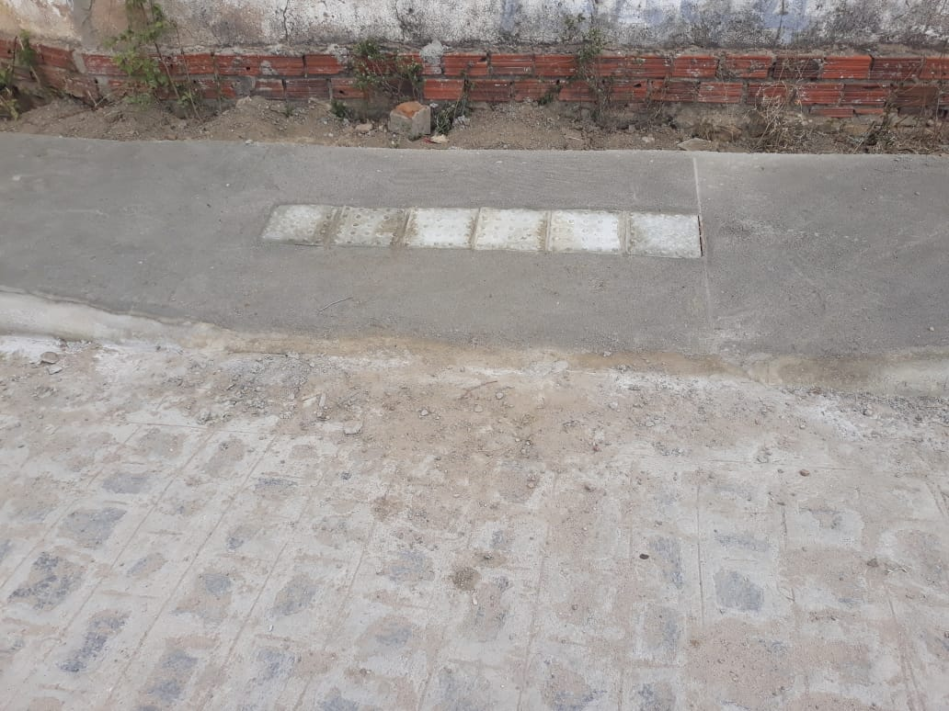 | 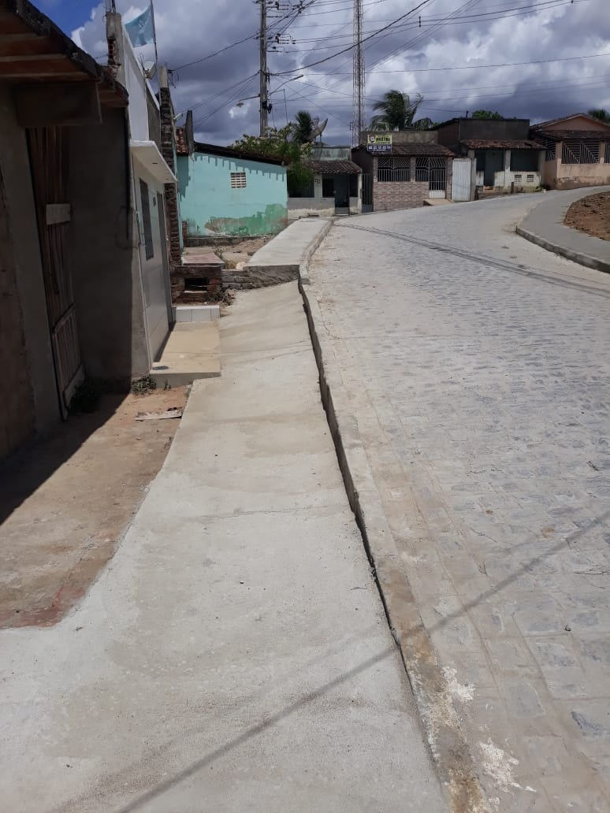

FOTO 01 Calçada na Rua Paulo Afonso | FOTO 02 Calçada na Rua Paulo Afonso
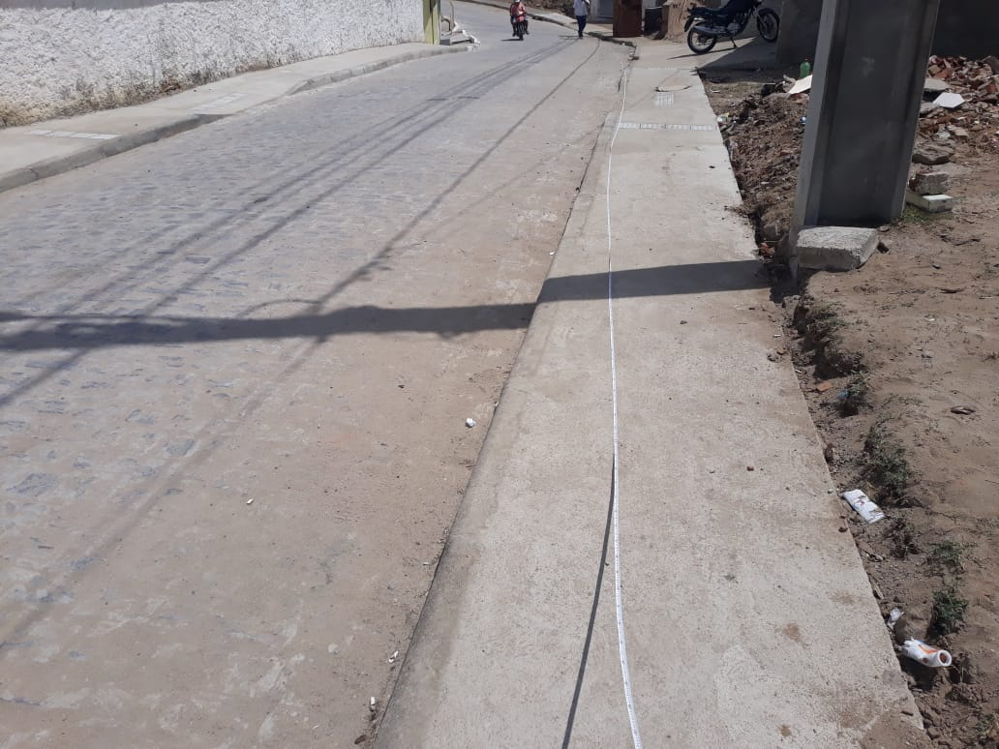 | 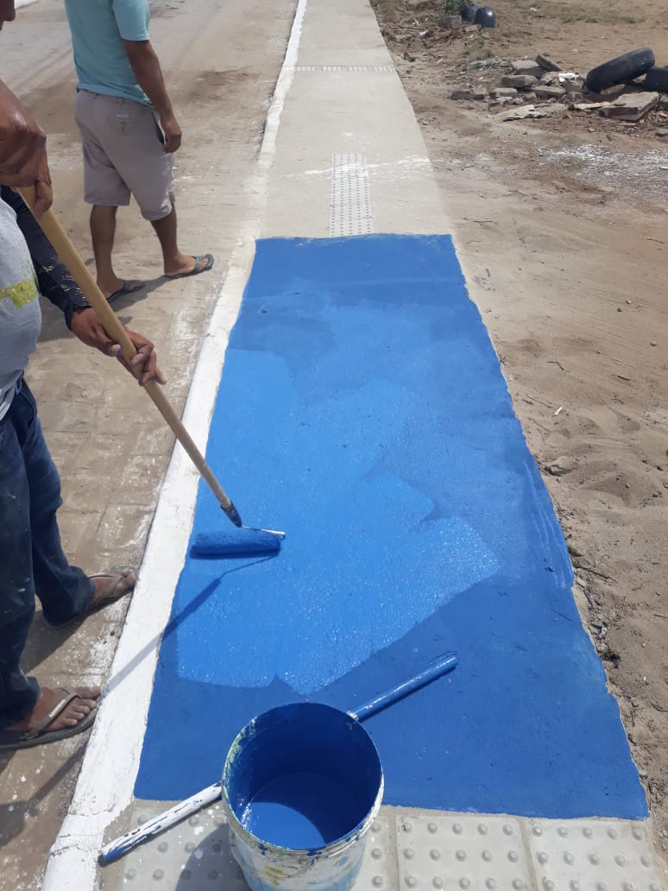

FOTO 03 Calçada na Rua Paulo Afonso | FOTO 04 Pintura das Rampas na Rua Paulo Afonso
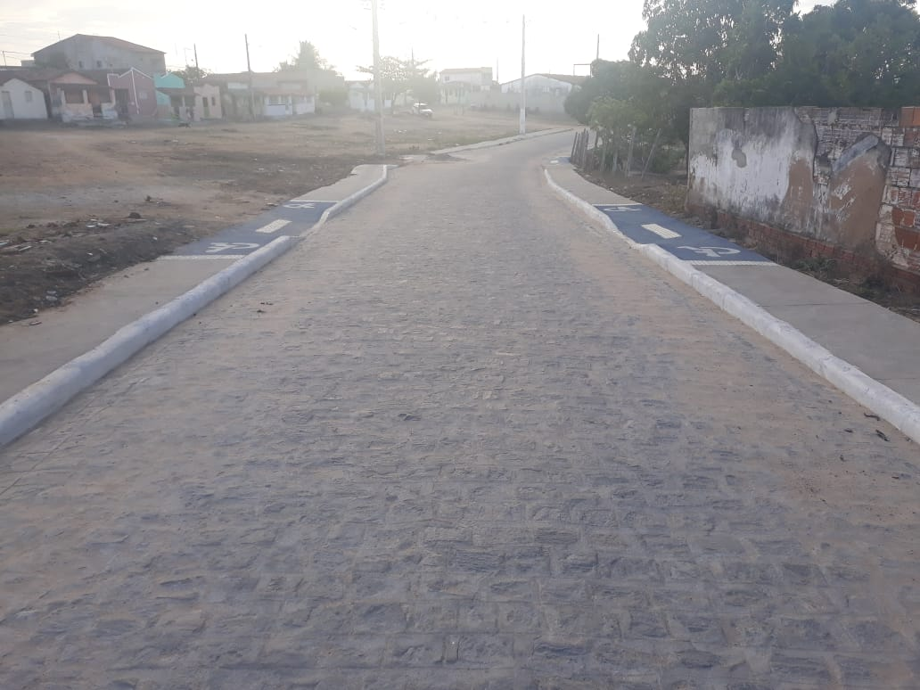 | 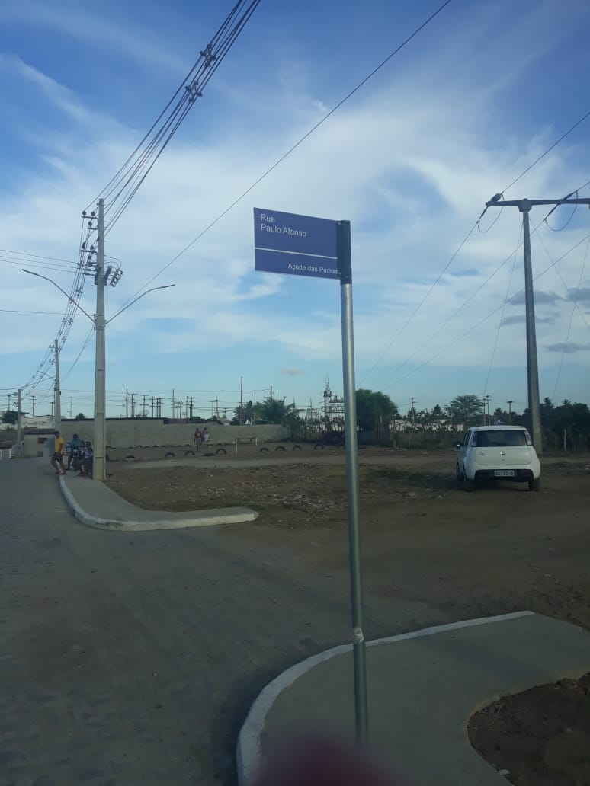

FOTO 05 Calçadas e Rampas Pintadas | FOTO 06 Placa de Identificação
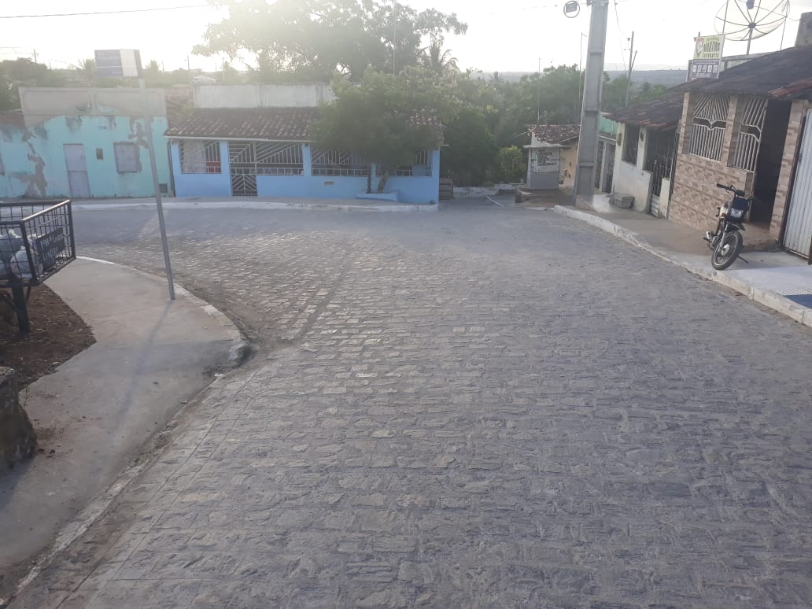 | 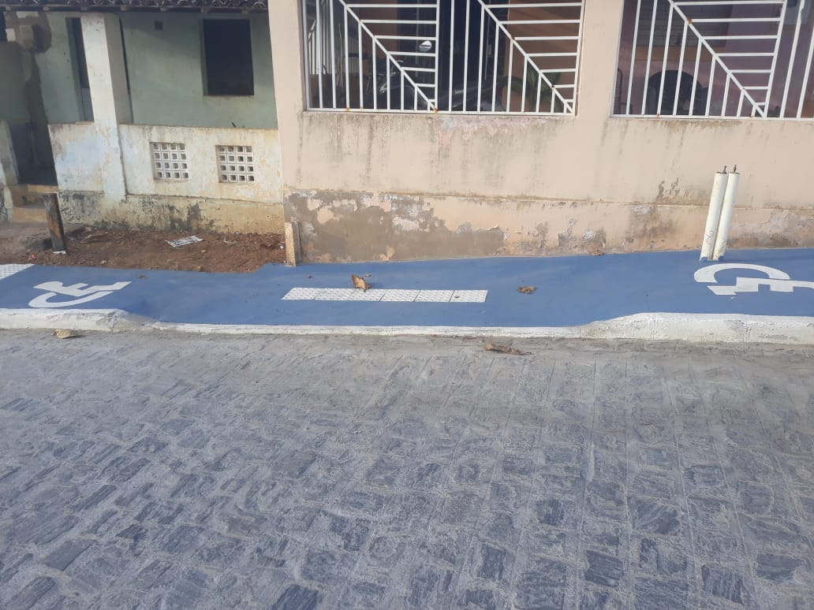

FOTO 07 Calçada na Rua Alvanize Fernandez | FOTO 08 Rampa da Rua Alvanize Fernandez
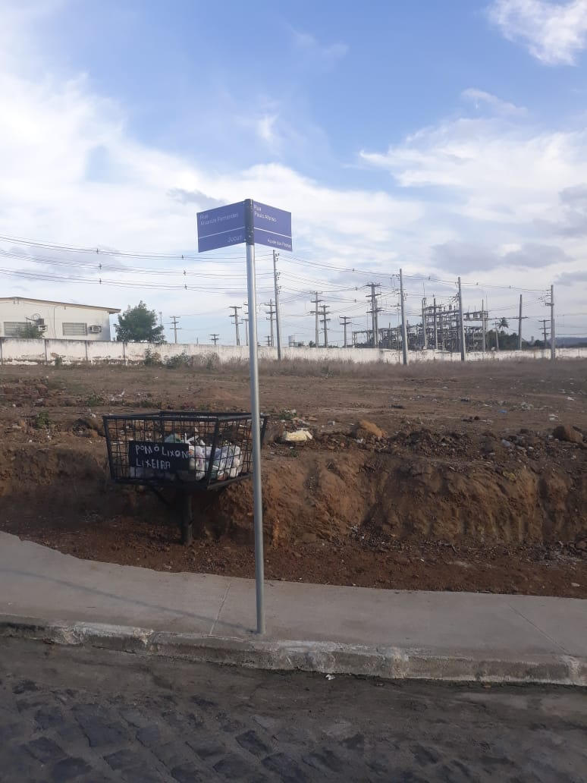 | 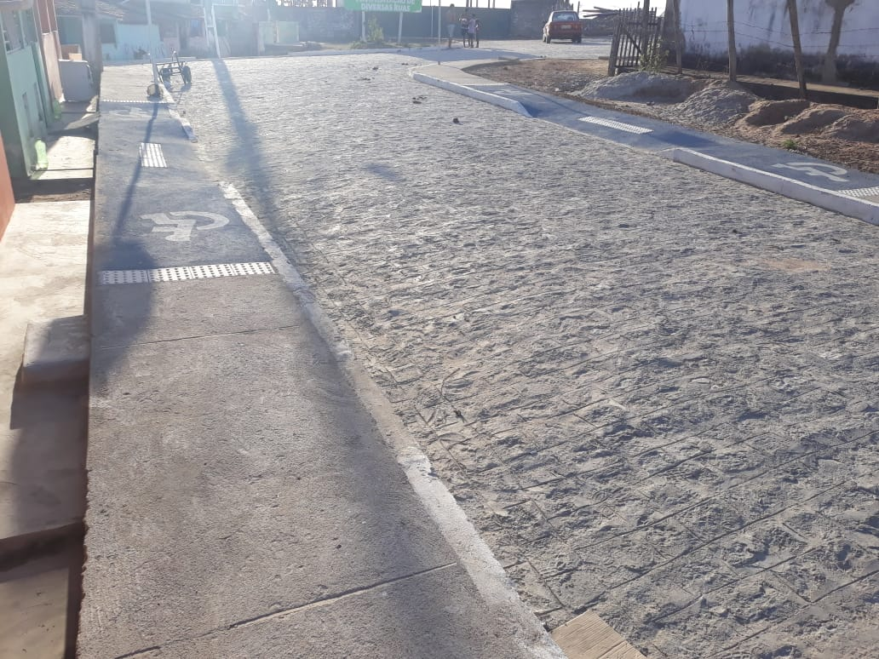

FOTO 09 Placa de Identificação da Rua Alvanize e Rua P. Afonso | FOTO 10 Rampas e Calcadas na Rua 7 de Novembro
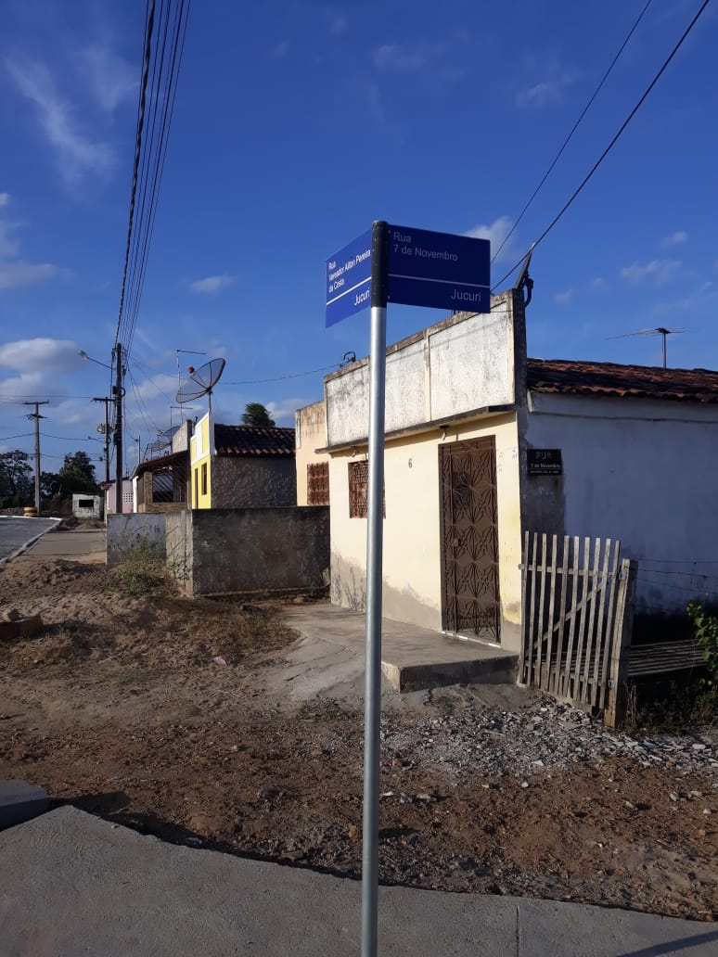 | 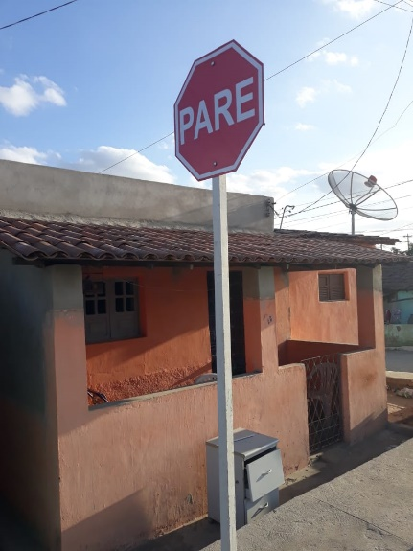

FOTO 11 Placas de Identificação Rua 7 de Novembro
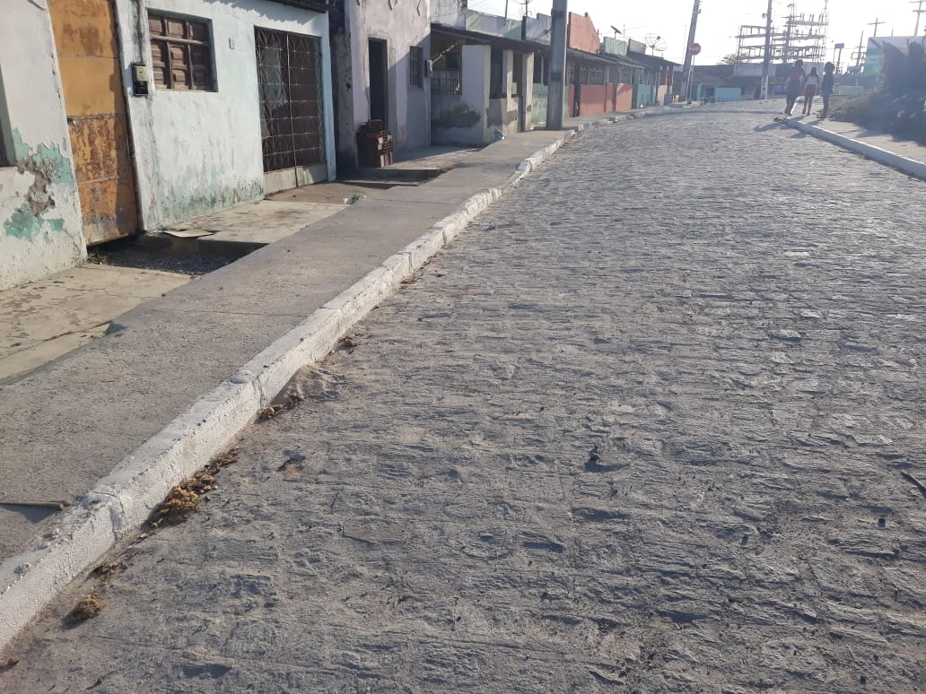 | 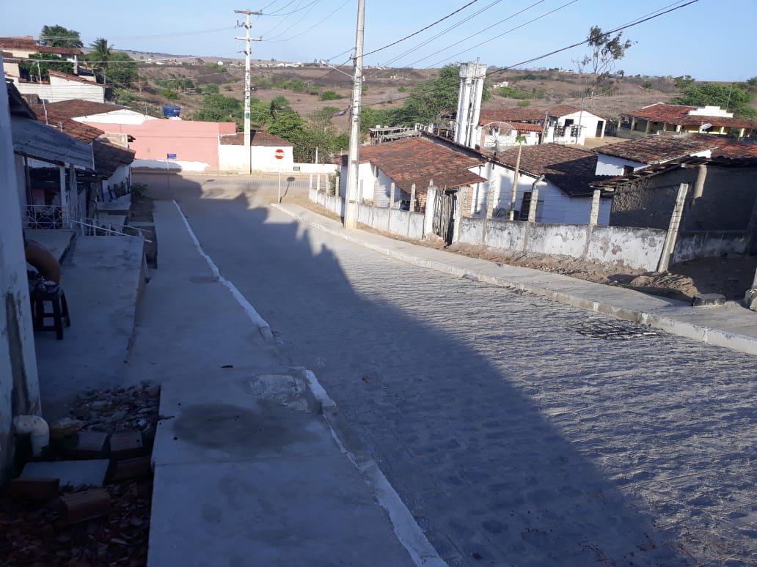

FOTO 13 Calçada na Rua 7 de Novembro | FOTO 14 Calçadas e Placas de Sinalização na Rua 7 de Novembro
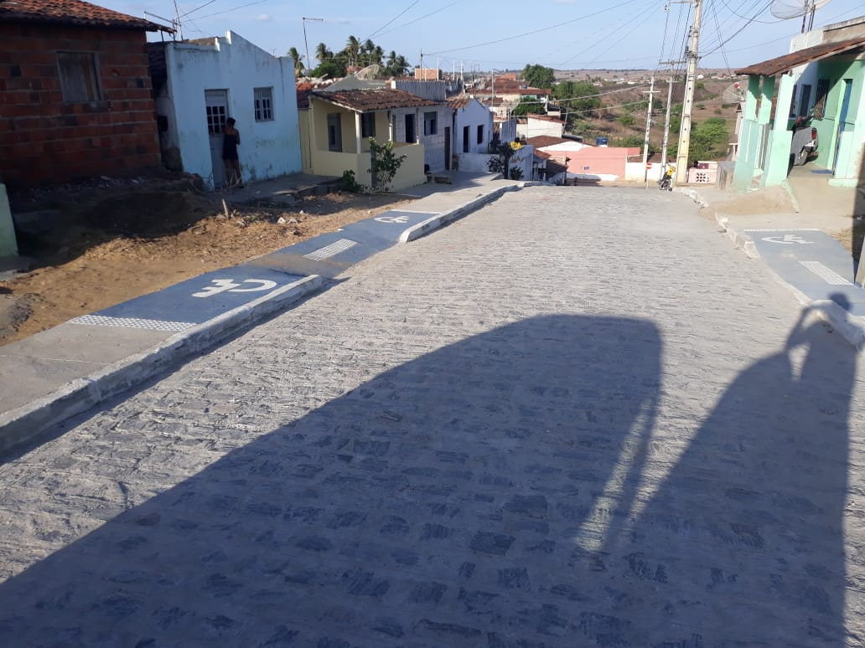 | 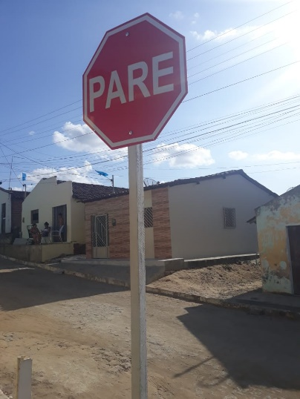

FOTO 15 Rampas na Rua 7 de Novembro | FOTO 16 Placa de Sinalização no Beco 02
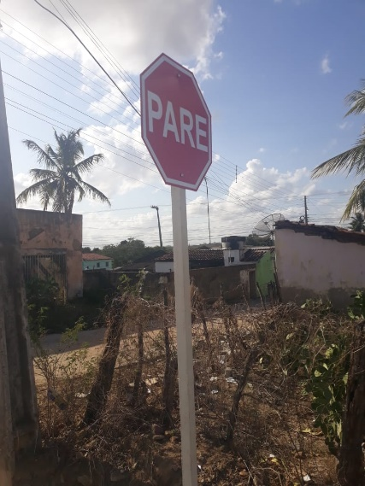

FOTO 17 Placa de Sinalização no Beco 01

